Fin opg 2
Opgave 2

1) Forrentning af egenkapitalens kursværdi
12
12
12
12
300
12
3
5
År
0
1
2
4
200

 |  | RENTE (5; 12; -200; 300) = |  | 13.62%

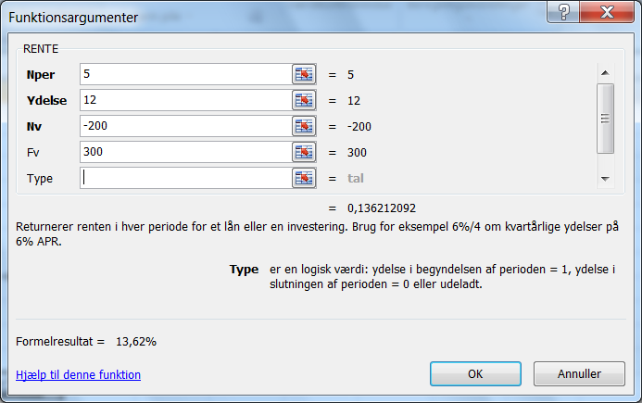

2) Aktionærens forrentning
Skattesatsen er nu sat ned til 27%. Kursgevinster er kun skattefrie for aktier,
man har ejet meget længe.

300
Skat | 27%
8,76
8,76
8.76,
8,76
8,76
3
5
År
0
1
2
4
200

Nper |  | 5
Pmt | (12*0,73) | 8.76
Pv |  | -200
Fv |  | 300

Svar: |  | RENTE (5;8,76;-200;300) = |  | 12.22%

Antager vi, at også kursgevinsten er skattepligtig, fås:

Salgssum |  |  | 300
Skat af fortjeneste |  | 100 * 0,27 | 27
Fv efter skat |  |  | 273

 |  | Rente ( 5; 8,76 ; -200 ; 273) = |  | 10.32%

